1-Técnicas
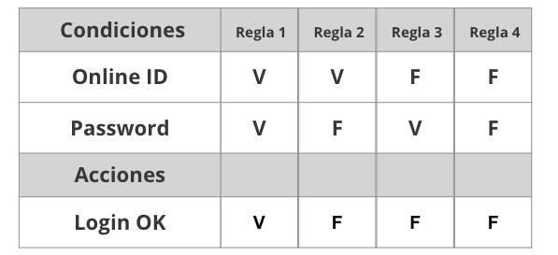
Tabla de decisión
Requerimiento | Condiciones | Regla
El sistema deberá permitir loguear a los usuarios. En caso de que el e-mail o la contraseña sean incorrectos, se debe mostrar un mensaje de error | email | V | V | F | F
 | contraseña | V | F | V | F

 | Acciones
 | permitir el login | V | F | F | F
 | mensaje de error | F | V | V | V

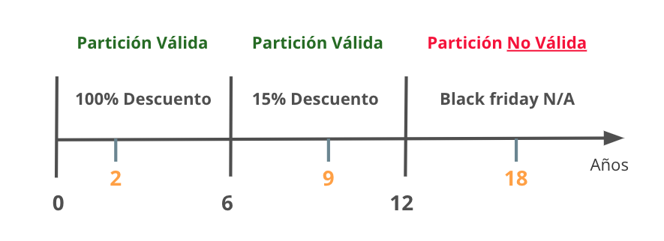
Partición de Equivalencia
Requerimiento |  | Variable |  | Clase de equivalencia |  | Entrada

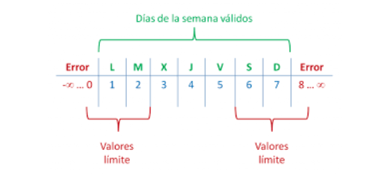

Analisis de valor Limites
Requerimiento |  | Variable |  | Valores |  | Casos

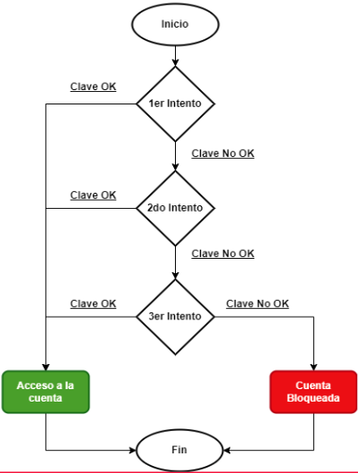

Transición de estados
Requerimiento |  | Estado 1 | Estado 2 | Estado 3 | Estado 4 | Estado 5 | Estado Final

